关系图
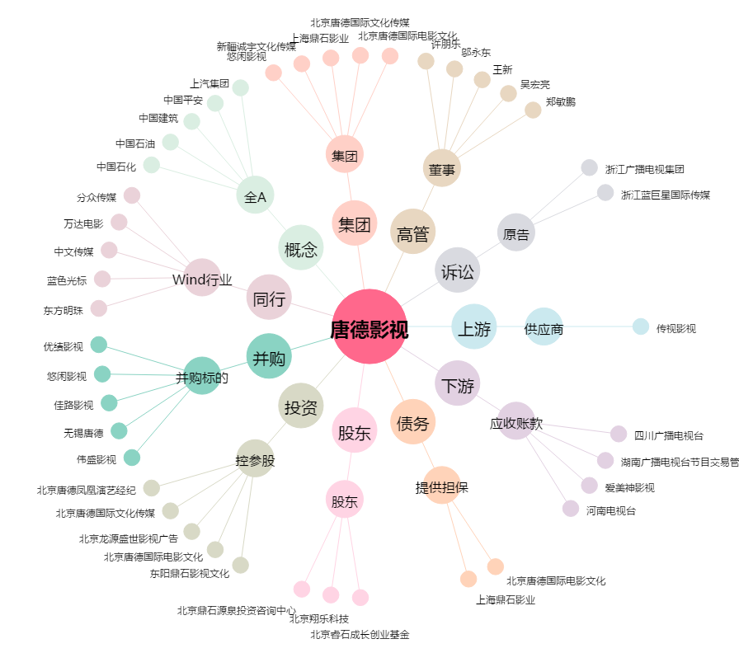
唐德影视[300426.SZ] - 关系概览图

